PART CD
Danby Model: DCF038A1WDB / DCF038A2WDB / DCF038A3WDB
Factory Model:BD-100J
Effective Date:July 30th, 2014
Revision:
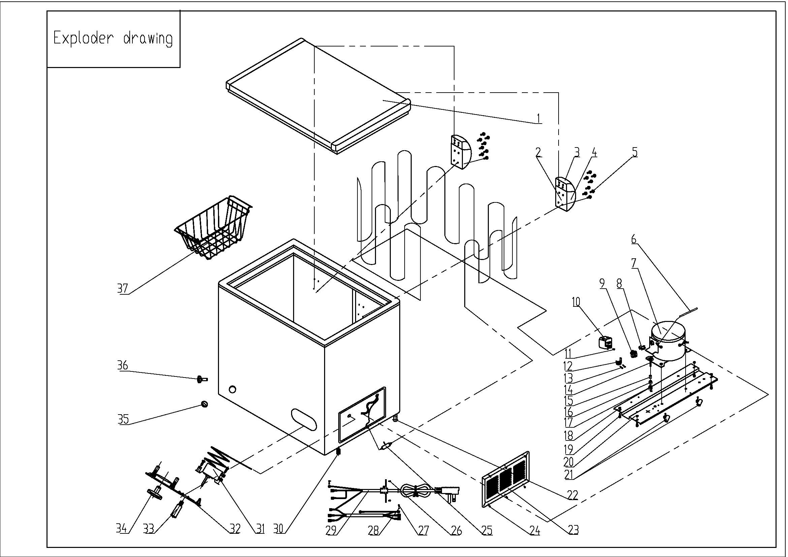
NO | PART NUMBER | PART DESCRIPTION (ENG) | QTY | Notes
1 | 3.1.06.2.1.0680 | Door Assy(white) | 1 | Special Order
2 | 1.05.06.07.004 | Door Hinge | 2
3 | 1.25.02.15.01.009U | Upper Hinge Cover (white) | 2
4 | 1.25.02.15.01.009B | Bottom Hinge Cover(white) | 2
5 | 1.05.03.03.013 | Hinge Fixing Screw | 16
6 | 3.5.3.05.016 | Compressor Pipe | 1 | Special Order
7 | 1.03.01.01.193 | Compressor | 1 | Special Order
8 | 1.03.01.01.193F | OLP | 1
9 | 1.03.01.01.193PTC | PTC Starter | 1
10 | 1.03.01.01.193G | Cover | 1 | Special Order
11 | 1.03.01.01.193K | Fixing Screw | 1 | Special Order
12 | 1.03.01.01.193L | Compressor Wire Clamp | 1 | Special Order
13 | 1.03.01.01.193M | Compressor Wire Clamp Screw | 2 | Special Order
14 | 1.03.01.01.193D | Compressor Screw | 4 | Special Order
15 | 1.03.01.01.193A | Compressor Sleeve | 4 | Special Order
16 | 1.03.01.01.193B | Compressor Rubber Washer | 4 | Special Order
17 | 1.03.01.01.193I | Nut | 4 | Special Order
18 | 1.05.03.04.011 | Hexagon Nuts With Flange | 4 | Special Order
19 | 1.05.03.03.001 | Screw | 8 | Special Order
20 | 3.1.02.09.001 | Compressor Support(white) | 1 | Special Order
21 | 1.02.09.03.032 | Wire Clamp | 2 | Special Order
22 | 3.5.2.01.0503 | Roller | 2
23 | 3.1.02.16.001 | Compressor Cabin Cover(white) | 1
24 | 1.05.03.04.012 | Triangle Lock Screw | 6
25 | 1.03.30.03.014 | Filter | 1
26 | 1.05.03.02.006 | Self-Tapping Screw | 4 | Special Order
27 | 1.05.03.01.001 | Cooper Screw | 2
28 | 1.05.04.01.002 | Cooper Outer Gear Washer | 2 | Special Order
29 | 1.01.01.01.733R | Power Supply Cord Assy | 1
30 | 1.02.08.04.004 | Adjustable foot | 2
31 | 1.03.02.01.016 | Thermostat | 1
32 | 1.02.15.03.001 | Thermostat Cover(white) | 1
33 | 1.01.03.01.009R | Indicator Lamp | 1
34 | 1.02.15.06.058 | Thermostat Knob | 1
35 | 1.25.02.07.02.004 | Drain Plug (white) | 1
36 | 1.25.02.07.02.006 | Drain Hole Plug (white) | 1
37 | 1.05.08.02.050 | Basket | 1

